Semáforo
Registros COVID-19, del 08 al 21 de enero del 2021 *
Datos actualizados al 22 de enero del 2021 a las 12:00:30 a.m.
 |  |  |  |  |  |  |  |  |  |  |  |  | Total de municipios según color
Código departamento | Código municipio | Departamento | Municipio | Proyecciones preliminares, de Población INE | Total de tamizajes | Casos confirmados | Tasa por 100K Habitantes | Tasa Pruebas por 1000 | % de Positividad | Puntaje total | semaforo | Verde | Amarillo | Naranja | Rojo
TOTAL NACIONAL |  |  |  | 17109746 | 76090 | 11770 | 68.791202394 | 0.32 | 15.469 |  |  | 1 | 149 | 101 | 89
1 | 1 | GUATEMALA | GUATEMALA | 1204964 | 23800 | 3627 | 301 | 1.41 | 15.24 | 7.5 | >5 y <=7.5
1 | 2 | GUATEMALA | SANTA CATARINA PINULA | 86980 | 1665 | 291 | 334.56 | 1.37 | 17.48 | 7.5 | >5 y <=7.5
1 | 3 | GUATEMALA | SAN JOSÉ PINULA | 89001 | 1464 | 259 | 291.01 | 1.17 | 17.69 | 7.5 | >5 y <=7.5
1 | 4 | GUATEMALA | SAN JOSÉ DEL GOLFO | 8409 | 15 | 0 | 0 | 0.13 | 0 | 4 | >2.5 y <=5
1 | 5 | GUATEMALA | PALENCIA | 74517 | 316 | 76 | 101.99 | 0.30 | 24.05 | 9 | >7.5 y <=10
1 | 6 | GUATEMALA | CHINAUTLA | 123356 | 681 | 146 | 118.36 | 0.39 | 21.44 | 9 | >7.5 y <=10
1 | 7 | GUATEMALA | SAN PEDRO AYAMPUC | 66926 | 319 | 78 | 116.55 | 0.34 | 24.45 | 9 | >7.5 y <=10
1 | 8 | GUATEMALA | MIXCO | 507220 | 5866 | 1170 | 230.67 | 0.83 | 19.95 | 7.5 | >5 y <=7.5
1 | 9 | GUATEMALA | SAN PEDRO SACATEPÉQUEZ | 55723 | 141 | 39 | 69.99 | 0.18 | 27.66 | 10 | >7.5 y <=10
1 | 10 | GUATEMALA | SAN JUAN SACATEPÉQUEZ | 281520 | 564 | 101 | 35.88 | 0.14 | 17.91 | 8 | >7.5 y <=10
1 | 11 | GUATEMALA | SAN RAYMUNDO | 38739 | 94 | 26 | 67.12 | 0.17 | 27.66 | 10 | >7.5 y <=10
1 | 12 | GUATEMALA | CHUARRANCHO | 16872 | 32 | 4 | 23.71 | 0.14 | 12.5 | 6 | >5 y <=7.5
1 | 13 | GUATEMALA | FRAIJANES | 62906 | 1042 | 133 | 211.43 | 1.18 | 12.76 | 6.5 | >5 y <=7.5
1 | 14 | GUATEMALA | AMATITLÁN | 150322 | 456 | 60 | 39.91 | 0.22 | 13.16 | 7 | >5 y <=7.5
1 | 15 | GUATEMALA | VILLA NUEVA | 475373 | 3191 | 565 | 118.85 | 0.48 | 17.71 | 8.5 | >7.5 y <=10
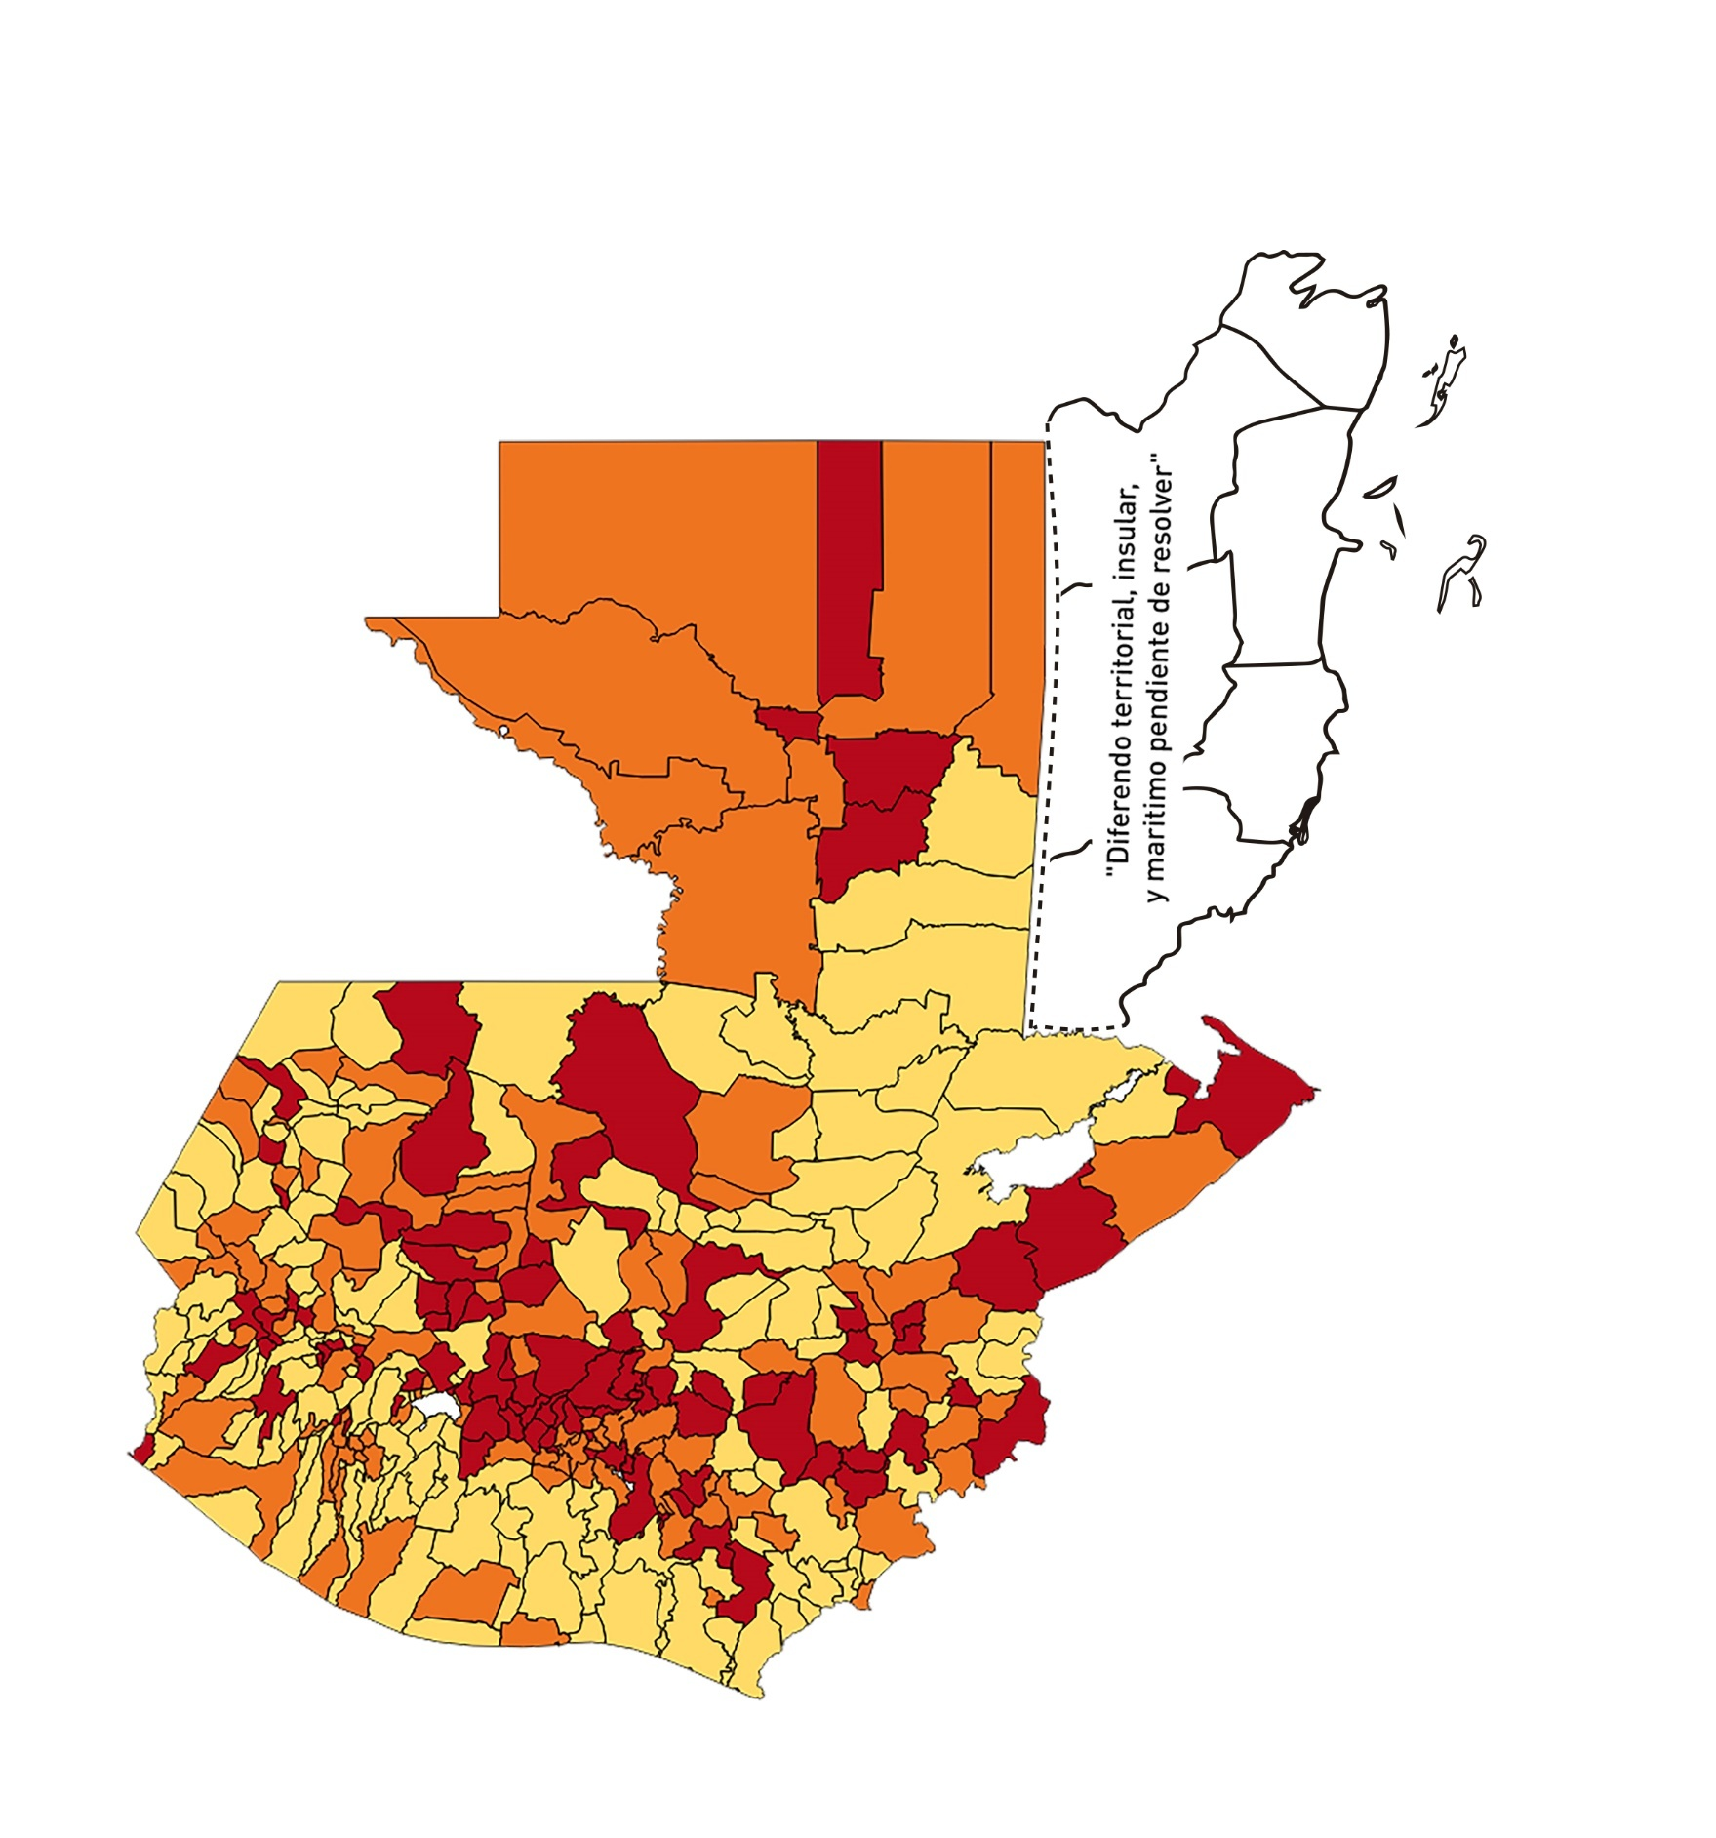
1 | 16 | GUATEMALA | VILLA CANALES | 166831 | 797 | 110 | 65.93 | 0.34 | 13.8 | 8 | >7.5 y <=10
1 | 17 | GUATEMALA | SAN MIGUEL PETAPA | 148250 | 1190 | 286 | 192.92 | 0.57 | 24.03 | 8.5 | >7.5 y <=10
2 | 1 | EL PROGRESO | GUASTATOYA | 27201 | 192 | 23 | 84.56 | 0.50 | 11.98 | 7.5 | >5 y <=7.5
2 | 2 | EL PROGRESO | MORAZÁN | 12639 | 60 | 1 | 7.91 | 0.34 | 1.67 | 4 | >2.5 y <=5
2 | 3 | EL PROGRESO | SAN AGUSTÍN ACASAGUASTLÁN | 55039 | 145 | 7 | 12.72 | 0.19 | 4.83 | 4 | >2.5 y <=5
2 | 4 | EL PROGRESO | SAN CRISTÓBAL ACASAGUASTLÁN | 7939 | 43 | 1 | 12.6 | 0.39 | 2.33 | 4 | >2.5 y <=5
2 | 5 | EL PROGRESO | EL JÍCARO | 13509 | 70 | 3 | 22.21 | 0.37 | 4.29 | 5 | >2.5 y <=5
2 | 6 | EL PROGRESO | SANSARE | 13602 | 40 | 2 | 14.7 | 0.21 | 5 | 5 | >2.5 y <=5
2 | 7 | EL PROGRESO | SANARATE | 42203 | 520 | 151 | 357.79 | 0.88 | 29.04 | 8.5 | >7.5 y <=10
2 | 8 | EL PROGRESO | SAN ANTONIO LA PAZ | 22256 | 44 | 12 | 53.92 | 0.14 | 27.27 | 9 | >7.5 y <=10
3 | 1 | SACATEPEQUEZ | ANTIGUA GUATEMALA | 59091 | 1027 | 126 | 213.23 | 1.24 | 12.27 | 6.5 | >5 y <=7.5
3 | 2 | SACATEPEQUEZ | JOCOTENANGO | 23492 | 276 | 35 | 148.99 | 0.84 | 12.68 | 6.5 | >5 y <=7.5
3 | 3 | SACATEPEQUEZ | PASTORES | 19661 | 78 | 8 | 40.69 | 0.28 | 10.26 | 7 | >5 y <=7.5
3 | 4 | SACATEPEQUEZ | SUMPANGO | 46082 | 156 | 35 | 75.95 | 0.24 | 22.44 | 9 | >7.5 y <=10
3 | 5 | SACATEPEQUEZ | SANTO DOMINGO XENACOJ | 14455 | 43 | 8 | 55.34 | 0.21 | 18.6 | 9 | >7.5 y <=10
3 | 6 | SACATEPEQUEZ | SANTIAGO SACATEPÉQUEZ | 36982 | 209 | 21 | 56.78 | 0.40 | 10.05 | 7.5 | >5 y <=7.5
3 | 7 | SACATEPEQUEZ | SAN BARTOLOMÉ MILPAS ALTAS | 8642 | 62 | 10 | 115.71 | 0.51 | 16.13 | 8.5 | >7.5 y <=10
3 | 8 | SACATEPEQUEZ | SAN LUCAS SACATEPÉQUEZ | 28819 | 584 | 110 | 381.69 | 1.45 | 18.84 | 7.5 | >5 y <=7.5
3 | 9 | SACATEPEQUEZ | SANTA LUCÍA MILPAS ALTAS | 17422 | 151 | 12 | 68.88 | 0.62 | 7.95 | 7 | >5 y <=7.5
3 | 10 | SACATEPEQUEZ | MAGDALENA MILPAS ALTAS | 12766 | 82 | 13 | 101.83 | 0.46 | 15.85 | 8.5 | >7.5 y <=10
3 | 11 | SACATEPEQUEZ | SANTA MARÍA DE JESÚS | 26769 | 46 | 6 | 22.41 | 0.12 | 13.04 | 6 | >5 y <=7.5
3 | 12 | SACATEPEQUEZ | CIUDAD VIEJA | 41010 | 244 | 34 | 82.91 | 0.42 | 13.93 | 7.5 | >5 y <=7.5
3 | 13 | SACATEPEQUEZ | SAN MIGUEL DUEÑAS | 15562 | 95 | 13 | 83.54 | 0.44 | 13.68 | 7.5 | >5 y <=7.5
3 | 14 | SACATEPEQUEZ | ALOTENANGO | 28129 | 66 | 6 | 21.33 | 0.17 | 9.09 | 6 | >5 y <=7.5
3 | 15 | SACATEPEQUEZ | SAN ANTONIO AGUAS CALIENTES | 12716 | 41 | 5 | 39.32 | 0.23 | 12.2 | 7 | >5 y <=7.5
3 | 16 | SACATEPEQUEZ | SANTA CATARINA BARAHONA | 4569 | 11 | 2 | 43.77 | 0.17 | 18.18 | 8 | >7.5 y <=10
4 | 1 | CHIMALTENANGO | CHIMALTENANGO | 114720 | 517 | 205 | 178.7 | 0.32 | 39.65 | 10 | >7.5 y <=10
4 | 2 | CHIMALTENANGO | SAN JOSÉ POAQUIL | 33454 | 45 | 7 | 20.92 | 0.10 | 15.56 | 7 | >5 y <=7.5
4 | 3 | CHIMALTENANGO | SAN MARTÍN JILOTEPEQUE | 93517 | 128 | 30 | 32.08 | 0.10 | 23.44 | 8 | >7.5 y <=10
4 | 4 | CHIMALTENANGO | SAN JUAN COMALAPA | 59505 | 120 | 37 | 62.18 | 0.14 | 30.83 | 10 | >7.5 y <=10
4 | 5 | CHIMALTENANGO | SANTA APOLONIA | 23464 | 66 | 14 | 59.67 | 0.20 | 21.21 | 9 | >7.5 y <=10
4 | 6 | CHIMALTENANGO | TECPÁN GUATEMALA | 110891 | 186 | 41 | 36.97 | 0.12 | 22.04 | 8 | >7.5 y <=10
4 | 7 | CHIMALTENANGO | PATZÚN | 70685 | 66 | 17 | 24.05 | 0.07 | 25.76 | 8 | >7.5 y <=10
4 | 8 | CHIMALTENANGO | POCHUTA | 11116 | 19 | 5 | 44.98 | 0.12 | 26.32 | 9 | >7.5 y <=10
4 | 9 | CHIMALTENANGO | PATZICÍA | 40104 | 72 | 22 | 54.86 | 0.13 | 30.56 | 9 | >7.5 y <=10
4 | 10 | CHIMALTENANGO | SANTA CRUZ BALANYÁ | 10815 | 52 | 17 | 157.19 | 0.34 | 32.69 | 10 | >7.5 y <=10
4 | 11 | CHIMALTENANGO | ACATENANGO | 28417 | 35 | 6 | 21.11 | 0.09 | 17.14 | 7 | >5 y <=7.5
4 | 12 | CHIMALTENANGO | YEPOCAPA | 42153 | 60 | 3 | 7.12 | 0.10 | 5 | 5 | >2.5 y <=5
4 | 13 | CHIMALTENANGO | SAN ANDRÉS ITZAPA | 35087 | 82 | 25 | 71.25 | 0.17 | 30.49 | 10 | >7.5 y <=10
4 | 14 | CHIMALTENANGO | PARRAMOS | 20163 | 52 | 19 | 94.23 | 0.18 | 36.54 | 10 | >7.5 y <=10
4 | 15 | CHIMALTENANGO | ZARAGOZA | 29077 | 61 | 17 | 58.47 | 0.15 | 27.87 | 10 | >7.5 y <=10
4 | 16 | CHIMALTENANGO | EL TEJAR | 23198 | 142 | 60 | 258.64 | 0.44 | 42.25 | 9.5 | >7.5 y <=10
5 | 1 | ESCUINTLA | ESCUINTLA | 168193 | 229 | 19 | 11.3 | 0.10 | 8.3 | 5 | >2.5 y <=5
5 | 2 | ESCUINTLA | SANTA LUCÍA COTZUMALGUAPA | 125854 | 64 | 5 | 3.97 | 0.04 | 7.81 | 5 | >2.5 y <=5
5 | 3 | ESCUINTLA | LA DEMOCRACIA | 25703 | 10 | 0 | 0 | 0.03 | 0 | 4 | >2.5 y <=5
5 | 4 | ESCUINTLA | SIQUINALÁ | 25993 | 23 | 1 | 3.85 | 0.06 | 4.35 | 4 | >2.5 y <=5
5 | 5 | ESCUINTLA | MASAGUA | 48002 | 20 | 0 | 0 | 0.03 | 0 | 4 | >2.5 y <=5
5 | 6 | ESCUINTLA | TIQUISATE | 63422 | 37 | 6 | 9.46 | 0.04 | 16.22 | 6 | >5 y <=7.5
5 | 7 | ESCUINTLA | LA GOMERA | 52114 | 24 | 4 | 7.68 | 0.03 | 16.67 | 6 | >5 y <=7.5
5 | 8 | ESCUINTLA | GUANAGAZAPA | 17361 | 27 | 0 | 0 | 0.11 | 0 | 4 | >2.5 y <=5
5 | 9 | ESCUINTLA | PUERTO DE SAN JOSÉ | 67326 | 66 | 11 | 16.34 | 0.07 | 16.67 | 7 | >5 y <=7.5
5 | 10 | ESCUINTLA | IZTAPA | 20096 | 4 | 0 | 0 | 0.01 | 0 | 4 | >2.5 y <=5
5 | 11 | ESCUINTLA | PALÍN | 71172 | 93 | 5 | 7.03 | 0.09 | 5.38 | 5 | >2.5 y <=5
5 | 12 | ESCUINTLA | SAN VICENTE PACAYA | 18172 | 15 | 0 | 0 | 0.06 | 0 | 4 | >2.5 y <=5
5 | 13 | ESCUINTLA | NUEVA CONCEPCIÓN | 81233 | 25 | 3 | 3.69 | 0.02 | 12 | 5 | >2.5 y <=5
5 | 14 | ESCUINTLA | SIPACATE | 17838 | 4 | 0 | 0 | 0.02 | 0 | 4 | >2.5 y <=5
6 | 1 | SANTA ROSA | CUILAPA | 46974 | 128 | 20 | 42.58 | 0.19 | 15.63 | 8 | >7.5 y <=10
6 | 2 | SANTA ROSA | BARBERENA | 61079 | 177 | 19 | 31.11 | 0.21 | 10.73 | 7 | >5 y <=7.5
6 | 3 | SANTA ROSA | SANTA ROSA DE LIMA | 21415 | 96 | 13 | 60.71 | 0.32 | 13.54 | 8 | >7.5 y <=10
6 | 4 | SANTA ROSA | CASILLAS | 26059 | 62 | 5 | 19.19 | 0.17 | 8.06 | 6 | >5 y <=7.5
6 | 5 | SANTA ROSA | SAN RAFAEL LAS FLORES | 13850 | 32 | 1 | 7.22 | 0.17 | 3.13 | 4 | >2.5 y <=5
6 | 6 | SANTA ROSA | ORATORIO | 27115 | 97 | 27 | 99.58 | 0.26 | 27.84 | 10 | >7.5 y <=10
6 | 7 | SANTA ROSA | SAN JUAN TECUACO | 12825 | 36 | 2 | 15.59 | 0.20 | 5.56 | 6 | >5 y <=7.5
6 | 8 | SANTA ROSA | CHIQUIMULILLA | 64871 | 94 | 6 | 9.25 | 0.10 | 6.38 | 5 | >2.5 y <=5
6 | 9 | SANTA ROSA | TAXISCO | 36751 | 68 | 2 | 5.44 | 0.13 | 2.94 | 4 | >2.5 y <=5
6 | 10 | SANTA ROSA | SANTA MARÍA IXHUATÁN | 26721 | 86 | 4 | 14.97 | 0.23 | 4.65 | 4 | >2.5 y <=5
6 | 11 | SANTA ROSA | GUAZACAPÁN | 22197 | 18 | 1 | 4.51 | 0.06 | 5.56 | 5 | >2.5 y <=5
6 | 12 | SANTA ROSA | SANTA CRUZ NARANJO | 17875 | 63 | 15 | 83.92 | 0.25 | 23.81 | 9 | >7.5 y <=10
6 | 13 | SANTA ROSA | PUEBLO NUEVO VIÑAS | 29418 | 29 | 3 | 10.2 | 0.07 | 10.34 | 5 | >2.5 y <=5
6 | 14 | SANTA ROSA | NUEVA SANTA ROSA | 39286 | 142 | 16 | 40.73 | 0.26 | 11.27 | 7 | >5 y <=7.5
7 | 1 | SOLOLA | SOLOLÁ | 99934 | 224 | 45 | 45.03 | 0.16 | 20.09 | 8 | >7.5 y <=10
7 | 2 | SOLOLA | SAN JOSÉ CHACAYÁ | 5220 | 40 | 3 | 57.47 | 0.55 | 7.5 | 7.5 | >5 y <=7.5
7 | 3 | SOLOLA | SANTA MARÍA VISITACIÓN | 2602 | 5 | 2 | 76.86 | 0.14 | 40 | 10 | >7.5 y <=10
7 | 4 | SOLOLA | SANTA LUCÍA UTATLÁN | 21790 | 75 | 19 | 87.2 | 0.25 | 25.33 | 10 | >7.5 y <=10
7 | 5 | SOLOLA | NAHUALÁ | 93541 | 51 | 3 | 3.21 | 0.04 | 5.88 | 5 | >2.5 y <=5
7 | 6 | SOLOLA | SANTA CATARINA IXTAHUACÁN | 61274 | 64 | 1 | 1.63 | 0.07 | 1.56 | 4 | >2.5 y <=5
7 | 7 | SOLOLA | SANTA CLARA LA LAGUNA | 10340 | 17 | 0 | 0 | 0.12 | 0 | 4 | >2.5 y <=5
7 | 8 | SOLOLA | CONCEPCIÓN | 7214 | 1 | 0 | 0 | 0.01 | 0 | 4 | >2.5 y <=5
7 | 9 | SOLOLA | SAN ANDRÉS SEMETABAJ | 14861 | 35 | 11 | 74.02 | 0.17 | 31.43 | 10 | >7.5 y <=10
7 | 10 | SOLOLA | PANAJACHEL | 16101 | 127 | 30 | 186.32 | 0.56 | 23.62 | 8.5 | >7.5 y <=10
7 | 11 | SOLOLA | SANTA CATARINA PALOPÓ | 4882 | 5 | 0 | 0 | 0.07 | 0 | 4 | >2.5 y <=5
7 | 12 | SOLOLA | SAN ANTONIO PALOPÓ | 15752 | 6 | 2 | 12.7 | 0.03 | 33.33 | 7 | >5 y <=7.5
7 | 13 | SOLOLA | SAN LUCAS TOLIMÁN | 31805 | 22 | 3 | 9.43 | 0.05 | 13.64 | 5 | >2.5 y <=5
7 | 14 | SOLOLA | SANTA CRUZ LA LAGUNA | 7894 | 21 | 1 | 12.67 | 0.19 | 4.76 | 4 | >2.5 y <=5
7 | 15 | SOLOLA | SAN PABLO LA LAGUNA | 8004 | 4 | 0 | 0 | 0.04 | 0 | 4 | >2.5 y <=5
7 | 16 | SOLOLA | SAN MARCOS LA LAGUNA | 2944 | 10 | 1 | 33.97 | 0.24 | 10 | 7 | >5 y <=7.5
7 | 17 | SOLOLA | SAN JUAN LA LAGUNA | 13400 | 9 | 2 | 14.93 | 0.05 | 22.22 | 6 | >5 y <=7.5
7 | 18 | SOLOLA | SAN PEDRO LA LAGUNA | 11828 | 38 | 1 | 8.45 | 0.23 | 2.63 | 4 | >2.5 y <=5
7 | 19 | SOLOLA | SANTIAGO ATITLÁN | 44854 | 28 | 3 | 6.69 | 0.04 | 10.71 | 5 | >2.5 y <=5
8 | 1 | TOTONICAPAN | TOTONICAPÁN | 118960 | 614 | 55 | 46.23 | 0.37 | 8.96 | 7 | >5 y <=7.5
...

